CollectiveAccess
Image | Object | Description | Date
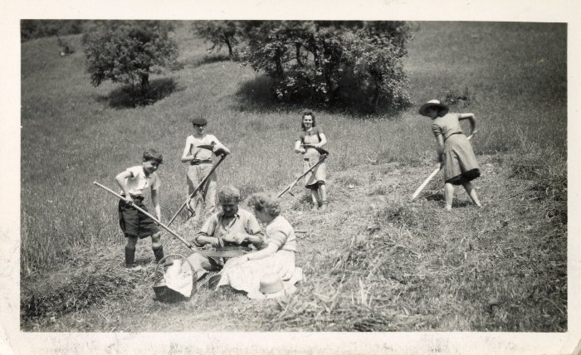 | Photo des foins au Lochet (12-036) | Photo au Lochet des foins Femme au milieu : DEFFAYET Louise

